Dashboard
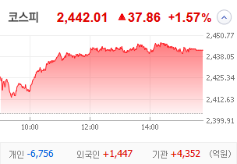
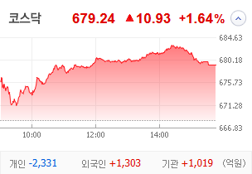
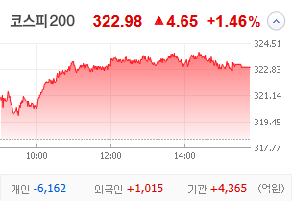
KOSPI | KOSDAQ | KOSPI 200 | 상승종목 |  |  |  |  |  |  |  | 종목별 투자정보
 |  |  | 번호 | 구분 | 종목번호 | 종목명 | 현재가 | 전일비 | 등락률 | URL | 종목명 | SBS
 |  |  | 1 | KOSPI | 018500 | 동원금속 | 1,820 | ↑ | 30% | ▶ | 현재가 |  |  | 26,000
 |  |  | 2 |  | 034120 | SBS | 26,000 | ↑ | 30% | ▶ | 전일비 |  |  | ↑
 |  |  | 3 |  | 035510 | 신세계 I&C | 14,040 | ↑ | 30% | ▶ | 등락률 |  |  | 30%
 |  |  | 4 |  | 100840 | SNT에너지 | 23,450 | ▲ | 24% | ▶ | 거래량 |  |  | 1,400,570
다우산업 | 나스닥 | S&P 500 | 5 |  | 031440 | 신세계푸드 | 39,550 | ▲ | 24% | ▶ | 시가총액(억) |  |  | 4,823
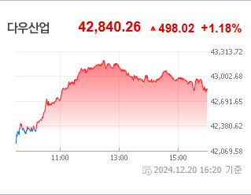
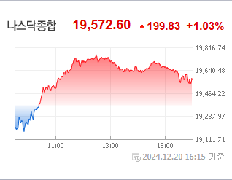
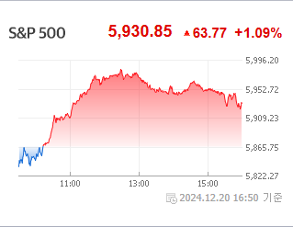
 |  |  | 6 |  | 006345 | 대원전선우 | 4,800 | ▲ | 23% | ▶ | 영업이익(억) |  |  | 583
 |  |  | 7 |  | 204210 | 스타에스엠리츠 | 2,890 | ▲ | 15% | ▶ | 외국인비율(%) |  |  | 0
 |  |  | 8 |  | 097230 | HJ중공업 | 6,660 | ▲ | 14% | ▶ | PER(배) |  |  | 426.23
 |  |  | 9 |  | 272210 | 한화시스템 | 23,200 | ▲ | 14% | ▶ | ROE(%) |  |  | 5.45
 |  |  | 10 |  | 003160 | 디아이 | 12,200 | ▲ | 13% | ▶ | PBR(배) |  |  | 0.56
USD환율 | JPY환율 | EUR환율 | 1 | KOSDAQ | 000250 | 삼천당제약 | 153,500 | ↑ | 30% | ▶
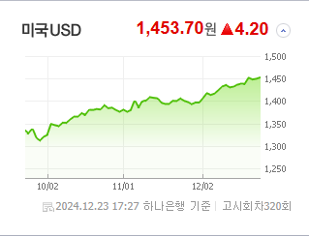
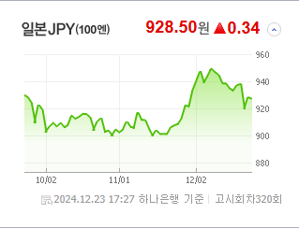
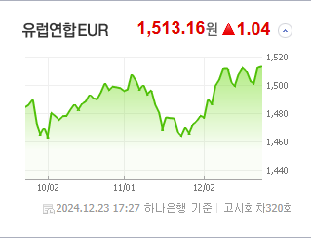
 |  |  | 2 |  | 354320 | 알멕 | 30,850 | ↑ | 30% | ▶ | 종목별 전자공시 |  | 오늘의 리포트
 |  |  | 3 |  | 131030 | 옵투스제약 | 7,310 | ↑ | 30% | ▶ | 파일명 | URL | 구분 | 개수
 |  |  | 4 |  | 378800 | 샤페론 | 3,585 | ▲ | 23% | ▶ |  | 일치 없음 | 시황정보 | 16
 |  |  | 5 |  | 047560 | 이스트소프트 | 28,050 | ▲ | 22% | ▶ |  |  | 투자정보 | 16
 |  |  | 6 |  | 232830 | 시큐센 | 2,670 | ▲ | 22% | ▶ |  |  | 종목분석 | 20
WIT | 유가 | 금 | 7 |  | 474170 | 루미르 | 10,100 | ▲ | 22% | ▶ |  |  | 산업분석 | 12
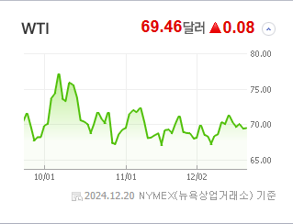
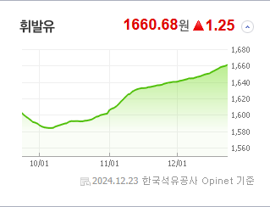
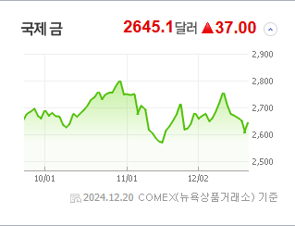
 |  |  | 8 |  | 113810 | 디젠스 | 1,822 | ▲ | 19% | ▶ |  |  | 경제분석 | 4
 |  |  | 9 |  | 389650 | 넥스트바이오메디컬 | 44,100 | ▲ | 18% | ▶ |  |  | 경제전망리포트
 |  |  | 10 |  | 103840 | 우양 | 3,635 | ▲ | 18% | ▶ |  |  | 파일명 | URL

 | 전일대비
비철금속 | 9.07%
복합유틸리티 | 8.36%
우주항공과국방 | 6.47%
무역회사와판매업체 | 6.30%
디스플레이패널 | 5.52%
조선 | 3.99%
전기장비 | 3.88%
생명보험 | 3.87%
카드 | 3.75%
통신장비 | 3.26%
손해보험 | 3.16%
증권 | 2.83%
가스유틸리티 | 2.82%
소프트웨어 | 2.69%
사무용전자제품 | 2.68%
출판 | 2.45%
복합기업 | 2.38%
담배 | 2.32%
기계 | 2.26%
다각화된통신서비스 | 2.21%
전기유틸리티 | 2.13%
항공화물운송과물류 | 2.04%
제약 | 2.02%
가구 | 1.99%
은행 | 1.98%
핸드셋 | 1.97%
호텔,레스토랑,레저 | 1.94%
 | 업종별시세 |  | 주요 뉴스 |  |  |  |  |  |  |  | 종목별 이슈
 |  |  | 출처 |  | 제목 |  |  |  |  | URL | 제목 |  | URL | 종목명
 |  |  | 조선비즈 |  | 유상증자 안 돼… 금감원, 이수페타시스 증권신고서 퇴짜 |  |  |  |  | ▶ | 제목 |  | ▶ | 종목명
 |  |  | 한국경제 |  | ”내년 또한 미국주식의 해 될 것…2분기 조정 오면 비중확대“ |  |  |  |  | ▶ | 태어난 새끼 먹어버린 어미개…알고보니 불법 번식장 |  | ▶ | SBS
 |  |  | 헤럴드경제 |  | 트럼프 따라 고공 행진하던 이 지수, 12월 들어 ‘뚝’…1월 전망은? [투자360] |  |  |  |  | ▶ | 넷플릭스 호재에 미디어株 '방긋'…SBS·오겜2 수혜주 강세[핫종목] |  | ▶ | SBS
 |  |  | 뉴스1 |  | 美 보조금 확정된 삼성전자·SK하이닉스, 열흘 만에 동반 상승[핫종목] |  |  |  |  | ▶ | SBS, '넷플릭스 파트너십'에 이틀 연속 上[핫스탁](종합) |  | ▶ | SBS
 |  |  | 아시아경제 |  | 국내 증시, 사흘만에 반등…반도체株 불확실성 해소 |  |  |  |  | ▶ | [코스피 마감]외국인·기관 쌍끌이 매수에 2440선 안착 |  | ▶ | SBS
 |  |  | 디지털타임스 |  | "韓 정재계 인사 중 유일"…신세계 그룹株, 트럼프 만남에 급등 |  |  |  |  | ▶ | 넷플릭스 제휴' SBS, 증권가 목표가 줄상향에 연이틀 상한가(종합) |  | ▶ | SBS
 |  |  | 뉴시스 |  | 금감원, 이수페타시스 '5000억 유증' 정정신고서 또 반려 |  |  |  |  | ▶ | K콘텐츠의 힘' 강조한 넷플릭스…“시청 경험 확장 노력” |  | ▶ | SBS
 |  |  | 이데일리 |  | 금감원, 이수페타시스 유증에 또 정정요구…자금조달 ‘제동’[마켓인] |  |  |  |  | ▶ | K-콘텐츠 흥행 주역된 넷플릭스 “국내 사업자들과 제휴 확대” |  | ▶ | SBS
 |  |  | 머니투데이 |  | 산타는 안 와도 외국인은 돌아왔다…반등 훈풍 불어온 코스피 |  |  |  |  | ▶ | 코스피 상승 폭 키워 2,440대 반등 시도…코스닥 1.4% 상승 |  | ▶ | SBS
 |  |  | 한국경제 |  | "오늘은 내리나 했는데"…원·달러 환율 도로 '1452원' [한경 외환시장 워치] |  |  |  |  | ▶ | [2024 올해의 경제 인물] '30년' 사업 결실 맺은 백종원, 다음... |  | ▶ | SBS
 |  |  | 부산일보 |  | 달러 하락에 대거 베팅한 개미들 '어쩌나'…환율 여전히 '고공행진' |  |  |  |  | ▶ | [한경유레카 특징주] SBS, 넷플릭스와 콘텐츠 공급계약 소식 후 2연... |  | ▶ | SBS
 |  |  | 이데일리 |  | 채권발행 주관 왕좌 KB證…NH는 아쉬운 2위[마켓인] |  |  |  |  | ▶ | 제목 |  | ▶ | 종목명
 |  |  | 뉴시스 |  | 2440선 회복한 코스피…외인·기관 '동반 사자'(종합) |  |  |  |  | ▶ | 트럼프 만난 정용진, 신세계 주가 급등…이 곳은 30% 올랐다 |  | ▶ | 신세계 I&C
 |  |  | 헤럴드경제 |  | 外人·기관 돌아오니 코스피 올랐다…사흘만 반등에 2,440대 회복 [투자360] |  |  |  |  | ▶ | 정용진 회장, 국내 첫 '트럼프 면담'…신세계I&C 상한가 |  | ▶ | 신세계 I&C
 |  |  | 파이낸셜뉴스 |  | 올해 종목보단 ETF, 국내보단 해외ETF에 개미 '쏠림'...국장탈출 가속화 |  |  |  |  | ▶ | 코스피, 미 인플레 우려 완화에 2440선 회복…외인·기관 '사자' |  | ▶ | 신세계 I&C
 |  |  | 뉴스1 |  | 美 선박법 훈풍에 든든한 조선·방산株…한화오션 7%대↑[핫종목] |  |  |  |  | ▶ | 오늘의 메모[12월 24일] |  | ▶ | 신세계 I&C
 |  |  | 뉴스1 |  | 원전株, 계엄사태 딛고 상승…수주 잭팟에 계약 기대감[핫종목] |  |  |  |  | ▶ | [뉴스나우] 탄핵 정국에 불확실성 확대...경제도 '직격탄' 동영상기사 |  | ▶ | 신세계 I&C
 |  |  | 머니투데이 |  | 주요 지수 중 꼴찌 전락한 코스피… 두자릿수 하락률까지 찍을까? |  |  |  |  | ▶ | “2440도 터치” 코스피, 장중 1%대 상승… 외인·기관 ‘동반 매수... |  | ▶ | 신세계 I&C
 |  |  | 연합뉴스 |  | 코스피, 사흘만에 반등 2,440대 회복…외국인·기관 '동반 매수'(종합) |  |  |  |  | ▶ | 트럼프 만난 정용진...신세계그룹주 '껑충' [오한마] 동영상기사 |  | ▶ | 신세계 I&C
 |  |  | 매일경제 |  | “또 올빼미 공시” ··· 금요일 저녁 기습 유증에 개미들 ‘원성’ |  |  |  |  | ▶ | [IT클로즈업] 트럼프 만난 정용진, ‘민간 가교 역할’에 쏠리는 기대... |  | ▶ | 신세계 I&C

